12.14
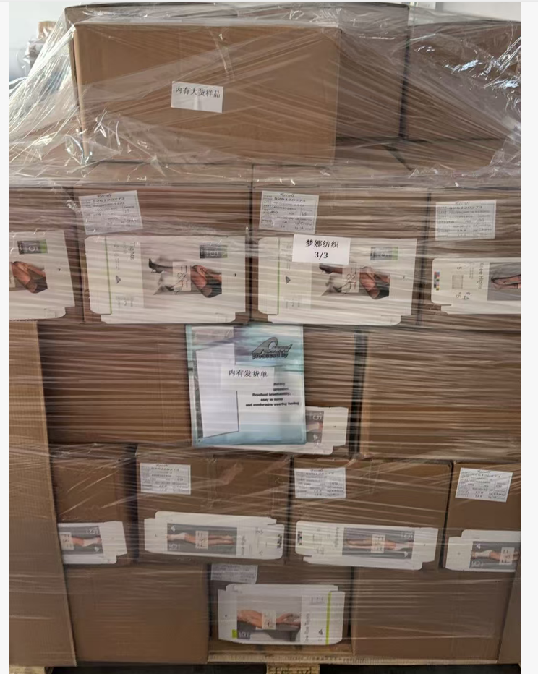
（Relay Packaging Technology & Solution Delivery List）
Shipping Date 发货日期: |  |  | 2025-12-15
快递单号: |  |  | 112419210799 壹米滴答

订单号 | 产品型号 | PO号 | 订单数 | 总实发数 | 总箱数 | 装箱明细
S25120273 | FFLX/24/M11967G-UK-BLACK-40D | 4500351455 | 1259 | 1285 | 1 | 1箱*1285个 托盘号1/3
合计： |  |  |  | 1285 | 1

（Relay Packaging Technology & Solution Delivery List）
Shipping Date 发货日期: |  |  | 2025-12-15
快递单号: |  |  | 112419210799 壹米滴答

订单号 | 产品型号 | PO号 | 订单数 | 总实发数 | 总箱数 | 装箱明细
S25120273 | FFLX/24/M11967G-CE-BLACK-80D | 4500351455 | 1050 | 1071 | 1 | 1箱*1071个 托盘号1/3
合计： |  |  |  | 1071 | 1

（Relay Packaging Technology & Solution Delivery List）
Shipping Date 发货日期: |  |  | 2025-12-15
快递单号: |  |  | 112419210799 壹米滴答

订单号 | 产品型号 | PO号 | 订单数 | 总实发数 | 总箱数 | 装箱明细
S25120273 | FFBT/26/M12108G-CE-BLACK(OPT1) | 4500351455 | 2100 | 2142 | 5 | 4箱*450个+1箱*342个 托盘号2/3
合计： |  |  |  | 2142 | 5

（Relay Packaging Technology & Solution Delivery List）
Shipping Date 发货日期: |  |  | 2025-12-15
快递单号: |  |  | 112419210799 壹米滴答

订单号 | 产品型号 | PO号 | 订单数 | 总实发数 | 总箱数 | 装箱明细 | 共3个托盘 大货样品和发货单在第3个托盘上
S25120273 | FFBT/26/M11968G-CE-SHADE2 | 4500351455 | 2100 | 2142 | 5 | 4箱*450个+1箱*342个 托盘号2/3
合计： |  |  |  | 2142 | 5

（Relay Packaging Technology & Solution Delivery List）
Shipping Date 发货日期: |  |  | 2025-12-15
快递单号: |  |  | 112419210799 壹米滴答

订单号 | 产品型号 | PO号 | 订单数 | 总实发数 | 总箱数 | 装箱明细
S25120273 | FFLX/24/M12011G-UK-BLACK-80D | 4500351455 | 5250 | 5355 | 6 | 5箱*1000个+1箱*355个 托盘号1/3
合计： |  |  |  | 5355 | 6

（Relay Packaging Technology & Solution Delivery List）
Shipping Date 发货日期: |  |  | 2025-12-15
快递单号: |  |  | 112419210799 壹米滴答

订单号 | 产品型号 | PO号 | 订单数 | 总实发数 | 总箱数 | 装箱明细
S25120273 | FFBT/26/M11968G-CE-BLACK | 4500351455 | 2100 | 2142 | 5 | 4箱*450个+1箱*342个 托盘号3/3
合计： |  |  |  | 2142 | 5

（Relay Packaging Technology & Solution Delivery List）
Shipping Date 发货日期: |  |  | 2025-12-15
快递单号: |  |  | 112419210799 壹米滴答

订单号 | 产品型号 | PO号 | 订单数 | 总实发数 | 总箱数 | 装箱明细
S25120273 | FFBT/26/M13900G-CE-BLACK(OPT1) | 4500351455 | 1576 | 1608 | 4 | 3箱*450个+1箱*258个 托盘号2/3
合计： |  |  |  | 1608 | 4

（Relay Packaging Technology & Solution Delivery List）
Shipping Date 发货日期: |  |  | 2025-12-15
快递单号: |  |  | 112419210799 壹米滴答

订单号 | 产品型号 | PO号 | 订单数 | 总实发数 | 总箱数 | 装箱明细
S25120273 | FFGD/26/M11943G-UK | 4500351455 | 6300 | 6426 | 10 | 9箱*700个+1箱*126个 托盘号3/3
合计： |  |  |  | 6426 | 10

（Relay Packaging Technology & Solution Delivery List）
Shipping Date 发货日期: |  |  | 2025-12-15
快递单号: |  |  | 112419210799 壹米滴答

订单号 | 产品型号 | PO号 | 订单数 | 总实发数 | 总箱数 | 装箱明细
S25120273 | FFGD/26/M11942G-UK-BLACK(OPT1) | 4500351455 | 4200 | 4284 | 6 | 5箱*700个+1箱*784个 托盘号3/3
合计： |  |  |  | 4284 | 6

（Relay Packaging Technology & Solution Delivery List）
Shipping Date 发货日期: |  |  | 2025-12-15
快递单号: |  |  | 112419210799 壹米滴答

订单号 | 产品型号 | PO号 | 订单数 | 总实发数 | 总箱数 | 装箱明细
S25120273 | FFLX/24/M11967G-UK-BLACK-120D | 4500351455 | 1575 | 1607 | 1 | 1箱*1607个 托盘号1/3
合计： |  |  |  | 1607 | 1

（Relay Packaging Technology & Solution Delivery List）
Shipping Date 发货日期: |  |  | 2025-12-15
快递单号: |  |  | 112419210799 壹米滴答

订单号 | 产品型号 | PO号 | 订单数 | 总实发数 | 总箱数 | 装箱明细
S25120273 | FFLX/26/M11991G-UK-BLACK(OPT1) | 4500351455 | 2518 | 2569 | 6 | 5箱*450个+1箱319个 托盘号2/3
合计： |  |  |  | 2569 | 6

（Relay Packaging Technology & Solution Delivery List）
Shipping Date 发货日期: |  |  | 2025-12-15
快递单号: |  |  | 112419210799 壹米滴答

订单号 | 产品型号 | PO号 | 订单数 | 总实发数 | 总箱数 | 装箱明细
S25120273 | FFLX/24/M12011G-UK-BLACK-40D | 4500351455 | 4200 | 4284 | 5 | 4箱*1000个+1箱284个 托盘号1/3
合计： |  |  |  | 4284 | 5

（Relay Packaging Technology & Solution Delivery List）
Shipping Date 发货日期: |  |  | 2025-12-15
快递单号: |  |  | 112419210799 壹米滴答

订单号 | 产品型号 | PO号 | 订单数 | 总实发数 | 总箱数 | 装箱明细
S25120273 | FFLX/24/M11967G-CE-BLACK-120D | 4500351455 | 2100 | 2142 | 2 | 1箱*1500个+1箱642个 托盘号1/3
合计： |  |  |  | 2142 | 2

（Relay Packaging Technology & Solution Delivery List）
Shipping Date 发货日期: |  |  | 2025-12-15
快递单号: |  |  | 112419210799 壹米滴答

订单号 | 产品型号 | PO号 | 订单数 | 总实发数 | 总箱数 | 装箱明细
S25120273 | FFGD/26/M11943G-CE | 4500351455 | 1470 | 1500 | 2 | 2箱*750个 托盘号3/3
合计： |  |  |  | 1500 | 2

（Relay Packaging Technology & Solution Delivery List）
Shipping Date 发货日期: |  |  | 2025-12-15
快递单号: |  |  | 112419210799 壹米滴答

订单号 | 产品型号 | PO号 | 订单数 | 总实发数 | 总箱数 | 装箱明细
S25120273 | FFGD/26/M11942G-CE-NATURAL(OPT2) | 4500351455 | 3360 | 3428 | 5 | 4箱*700个+1箱628个 托盘号3/3
合计： |  |  |  | 3428 | 5

（Relay Packaging Technology & Solution Delivery List）
Shipping Date 发货日期: |  |  | 2025-12-15
快递单号: |  |  | 112419210799 壹米滴答

订单号 | 产品型号 | PO号 | 订单数 | 总实发数 | 总箱数 | 装箱明细
S25120273 | FFGD/26/M11942G-UK-NATURAL(OPT2) | 4500351455 | 13024 | 13285 | 19 | 18箱*700个+1箱685个 托盘号2/3
合计： |  |  |  | 13285 | 19

（Relay Packaging Technology & Solution Delivery List）
Shipping Date 发货日期: |  |  | 2025-12-15
快递单号: |  |  | 112419210799 壹米滴答

订单号 | 产品型号 | PO号 | 订单数 | 总实发数 | 总箱数 | 装箱明细
S25120273 | FFLX/26/M11991G-CE-NATURAL(OPT2) | 4500351455 | 1575 | 1607 | 3 | 2箱*700个+1箱207个 托盘号3/3
合计： |  |  |  | 1607 | 3

（Relay Packaging Technology & Solution Delivery List）
Shipping Date 发货日期: |  |  | 2025-12-15
快递单号: |  |  | 112419210799 壹米滴答

订单号 | 产品型号 | PO号 | 订单数 | 总实发数 | 总箱数 | 装箱明细
S25120273 | FFLX/26/M11991G-CE-BLACK(OPT1) | 4500351455 | 1575 | 1607 | 4 | 3箱*450个+1箱257个 托盘号2/3
合计： |  |  |  | 1607 | 4

（Relay Packaging Technology & Solution Delivery List）
Shipping Date 发货日期: |  |  | 2025-12-15
快递单号: |  |  | 112419210799 壹米滴答

订单号 | 产品型号 | PO号 | 订单数 | 总实发数 | 总箱数 | 装箱明细
S25120273 | FFBT/26/M12108G-CE-NATURAL(OPT2) | 4500351455 | 1575 | 1607 | 4 | 3箱*450个+1箱257个 托盘号2/3
合计： |  |  |  | 1607 | 4

（Relay Packaging Technology & Solution Delivery List）
Shipping Date 发货日期: |  |  | 2025-12-15
快递单号: |  |  | 112419210799 壹米滴答

订单号 | 产品型号 | PO号 | 订单数 | 总实发数 | 总箱数 | 装箱明细
S25120273 | FFBT/26/M13900G-CE-NUDE(OPT2) | 4500351455 | 3149 | 3250 | 8 | 7箱*450个+1箱100个 托盘号3/3
合计： |  |  |  | 3250 | 8

（Relay Packaging Technology & Solution Delivery List）
Shipping Date 发货日期: |  |  | 2025-12-15
快递单号: |  |  | 112419210799 壹米滴答

订单号 | 产品型号 | PO号 | 订单数 | 总实发数 | 总箱数 | 装箱明细
S25120273 | FFLX/24/M11967G-CE-BLACK-40D | 4500351455 | 1050 | 1071 | 1 | 1箱*1071个 托盘号1/3
合计： |  |  |  | 1071 | 1

